상품제안서
블랙야크 2024년 신제품 무봉제 쿨토시 | 상품코드: F27138

 |  |  |  |  |  |  | 02-412-0044 | www.easy1.co.kr
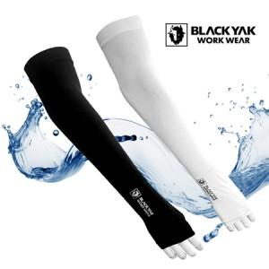

【상세/제작정보】 | 정품박스 + 선물포장 무료 이벤트

【인쇄/포장옵션】 | 컬러라벨지 / OPP(비닐)

【공급단가】 | 수량 | 50~ | 100~ | 500~ | 1,000~ | 2,000~
*VAT별도 | 단가 | 6,000원 | 5,900원 | 5,750원 | 5,640원 | 5,500원

【상품 URL】 | https://dev.easy1.co.kr:443/src/goods_detail.php?gdno=27138

